応募方法
応募方法
 | 第13回全国高等学校フードグランプリ＜商品開発部門＞へのご応募は、「エントリーシート」(本Excel資料)と「商品」の提出をもって完了となります。

 | 【エントリーシートの事前確認】
 | エントリーシート(本Excel資料)の提出にあたり、入力が必要なものは以下の2点です。各シートに必要事項を入力のうえ、ご提出ください。

 | A.エントリー情報入力シート
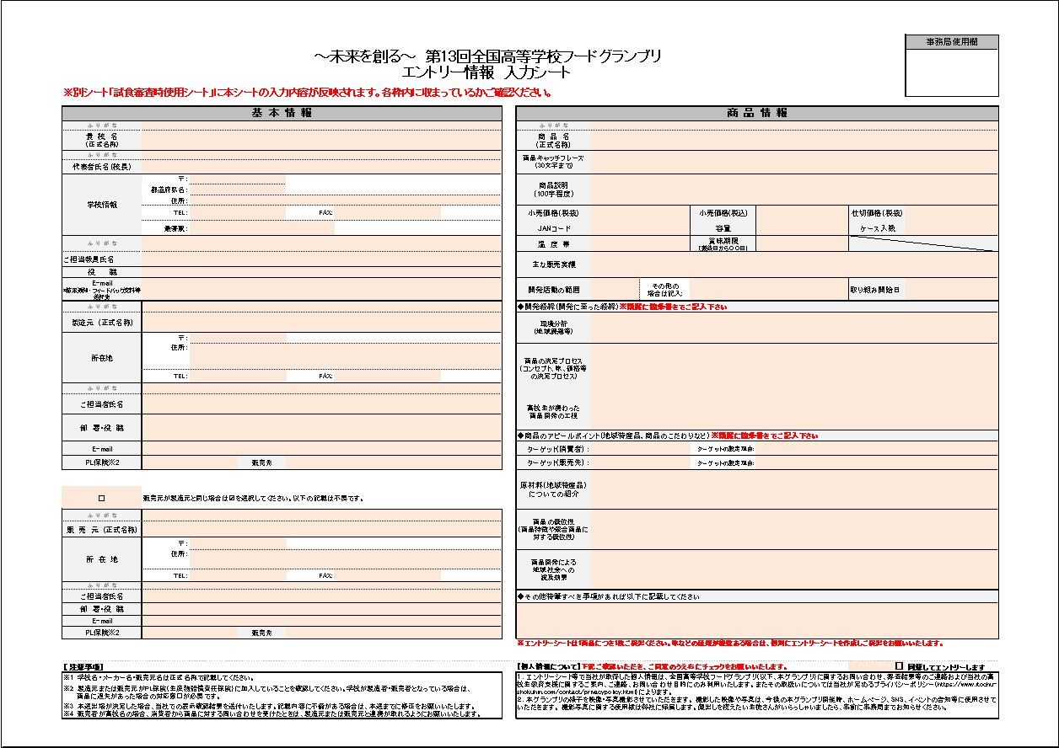
 |  | 「エントリー情報入力シート」は、応募における基本情報やエントリー商品の情報などを入力いただくシートです。
 |  | 本Excel資料にございます「A.エントリー情報入力シート」に、必要事項をご記入ください。
 |  | ※記入時の注意事項は別シートをご確認ください。

 |  | ≪要確認≫
 |  | 「A.エントリー情報入力シート」の記入内容は、本Excel資料内の別シート「【確認用】試食審査時使用シート」に反映されます。
 |  | 試食審査時、審査員は「試食審査時使用シート」を見ながら審査をしますので、記入内容が枠内に収まっているかなどご確認ください。
 |  | ※「【確認用】試食審査時使用シート」は文字の大きさ等の加工編集は出来ませんのでご注意ください。

 | B.品質管理ヒアリングシート（６項目）
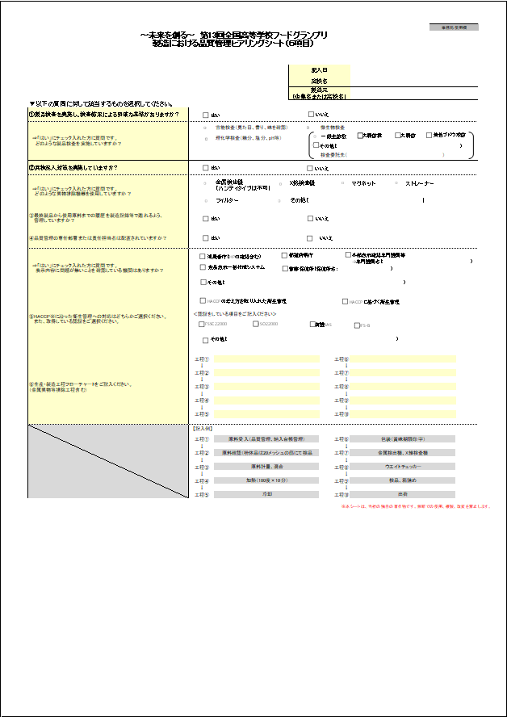
 |  | 「品質管理ヒアリングシート」は、エントリー商品の製造における品質管理について確認するシートです。
 |  | 本グランプリや食品の流通において消費者に安心・安全な食品を提供することを目的としています。
 |  | さらに、食品の開発・製造を学ぶ高校生の皆さんに、実態に即した食品の安全性を確保する管理手法
 |  | （HACCPに沿った衛生管理の実施や製造管理）を学んでいただくためのものです。

 |  | ≪要確認≫
 |  | 最初に以下に示した動画をご視聴ください。安全な食品を製造するための基本は何か、食品安全・管理手法をご紹介いたします。

 |  | ・題目：はじめに「危害要因（ハザード）」を知りましょう
 |  | ・視聴時間：約15分
 |  | ・視聴URL： |  |  | https://youtu.be/uQk477WSGD0?si=mJd6VGYpEscU0qwd
 |  | ・引用：一般財団法人食品産業センター

 |  | ※本シートは、ご参加頂く高校生の皆様に、エントリー商品の製造を委託されるご協力企業様との面談を通じ、チェックして頂くことを想定しています。
 |  | また、自校でエントリー商品を製造される場合は、セルフチェックとしてご活用下さい。
 |  | ※本シートにおいて「いいえ」と回答された項目があった場合でも、それが改善可能な項目であれば予選通過の可能性はあります。
 |  | エントリー商品の品質管理と安全性を確認するための重要な情報となりますので、正確にご記入をお願いいたします。

 |  | 補足資料： |  | 【補足】エントリー商品の製造における品質管理について

 | 【エントリーシートの提出方法】
 |  | STEP.1 |  | 「A.エントリー情報入力シート」、「B.品質管理ヒアリングシート」の入力内容に不備がないかご確認ください。

 |  |  | ＜チェック項目＞
 |  |  |  | ▽「A.エントリー情報入力シート」
 |  |  |  |  | ✔必要事項は全て記入できていますか？
 |  |  |  |  |  | ※特に「個人情報についての同意」はチェック漏れが多く見受けられますのでご確認ください。
 |  |  |  |  | ✔学校名、製造元名、販売元名、商品名は正しく表記されていますか？(正式名称で記載をお願いいたします)
 |  |  |  |  | ✔入力内容は「【確認用】試食審査時使用シート」の枠内にすべて表示されていますか？(試食審査時、審査員はこちらのシートを見ながら審査します）
 |  |  |  | ▽「B.品質管理ヒアリングシート」
 |  |  |  |  | ✔製造元にヒアリングしたうえで、必要事項を全て記入できていますか？

 |  | STEP.2 |  | エントリーシート(本Excel資料)のファイル名に高校名等を記入し、パスワードを設定してください。

 |  |  | ＜ファイル名＞
 |  |  |  | 【エントリーシート】第13回全国高等学校フードグランプリ(●●●高等学校)

 |  |  | ＜パスワードの設定方法＞
 |  |  |  | ※個人情報保護の観点から、Excelブックにパスワードの設定を推奨しております。

 |  |  |  | ①本Excelブックの「ファイル」を開き、左側の「情報」から「ブックの保護」をクリック

 |  |  |  | ②「パスワードを使用して暗号化」を選択し、任意のパスワードを入力して「OK」をクリック
 |  |  |  |  | 画面指示通りにパスワードを再入力をすると、設定が完了します。
 |  |  |  |  | ※パスワードは本Excelブックを開く際に必要となります。設定したパスワードは別途メールにて事務局にお知らせください。(下記メールアドレス記載)
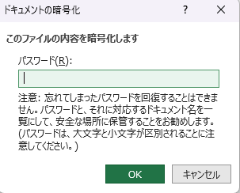

 |  | STEP.3 |  | 完成したエントリーシート(本Excel資料)を、下記メールアドレスにご提出ください。
 |  |  |  | （PDF等、Excelブック以外でのご提出はご遠慮ください）

 |  |  | ＜提出先＞
 |  |  |  | 「全国高等学校フードグランプリ事務局」宛
 |  |  |  | E-mail： |  | info-fgc@itochu-shokuhin.co.jp
 |  |  |  | 件名：FGエントリー(高校名)
 |  |  |  | 【提出締切日】 2026年7月14日(火)AM必着

 |  |  | ※Excel資料にパスワードを設定した場合は、別途パスワードの通知メールをご送付ください。

 | 【商品の提出について】
 | ★本グランプリへのご応募は、「エントリーシート」(本Excel資料)と「商品」の提出をもって完了となります。
 | 1商品につき5個を以下住所までお送りください。
（商品審査に係る商品サンプル代・送料はご負担お願いします。）

 |  | ＜商品の発送先＞ |  |  |  |  |  | ＜提出締切日＞
 |  |  | 〒107-8450 東京都港区元赤坂1-2-7 赤坂Kタワー17階 |  |  |  |  | 2026年7月14日（火）AM必着
 |  |  | （電話番号）03－5411－8512 |  |  |  |  | ※賞味期限日が【2026.7.25 以降】の商品を送付してください。
 |  |  | 伊藤忠食品株式会社 経営企画部 サステナビリティ推進チーム |  |  |  |  | 賞味期限が短い商品の場合は、事前に事務局までご相談ください。
 |  |  | 全国高等学校フードグランプリ事務局宛

 |  | ◆全国高等学校フードグランプリに関するお問合せ先◆ |  |  |  |  | ◆品質管理ヒアリングシートに関するお問い合わせ先◆
 |  | 伊藤忠食品株式会社 全国高等学校フードグランプリ事務局 |  |  |  |  | 伊藤忠食品株式会社 管理本部 品質保証部
 |  | TEL：03-5411-8512 |  |  |  |  | TEL：03-5411-8515
 |  | E-mail: |  | info-fgc@itochu-shokuhin.co.jp

【記入必須】B.品質管理ヒアリングシート
 | ～未来を創る～ 第13回全国高等学校フードグランプリ ＜商品開発部門＞ 製造における品質管理ヒアリングシート（６項目） |  |  |  |  |  |  | 事務局使用欄

 |  |  |  | 記入日
 |  |  |  | 高校名
 |  |  |  | 製造元 （企業名または高校名）
▼以下の質問に対して該当するものを選択してください。
はい
いいえ
①製品検査を実施し、検査結果による明確な基準がありますか？
一般生菌数
大腸菌群
大腸菌
黄色ブドウ球菌
⇒「はい」にチェック入れた方に質問です。 どのような製品検査を実施していますか？ |  |  | 官能検査（見た目、香り、味を確認） |  | 微生物検査
その他（ ）
 |  |  | 理化学検査（糖分、塩分、pH等）

はい
いいえ
 |  |  |  |  | 検査委託先（ ）
②異物混入対策を実施していますか？
⇒「はい」にチェック入れた方に質問です。 どのような異物排除機器を使用していますか？ |  |  | 金属検出機 （ハンディタイプは不可） | X線検査機 |  | マグネット | ストレーナー
 |  |  | フィルター | その他（ ）
はい
いいえ
③最終製品から使用原料までの履歴を製造記録等で遡れるよう、 管理していますか？
はい
いいえ
④品質管理の専任部署または責任担当者は配置されていますか？
消費者庁（HPの確認含む）
食品表示一括作成システム
都道府県庁
管轄保健所（保健所名： ）
外部表示確認専門機関等
→専門機関名（ ）
⇒「はい」にチェック入れた方に質問です。 表示内容に問題が無いことを確認している機関はありますか？
その他（ ）
HACCPの考え方を取り入れた衛生管理
HACCPに基づく衛生管理
⑤HACCP※に沿った衛生管理への対応はどちらかご選択ください。 また、取得している認証をご選択ください。

 |  | ＜認証をしている項目をご記入ください＞
FSSC22000
ISO22000
有機JAS
JFS-B

その他（ ）

⑥生産・製造工程フローチャートをご記入ください。 （金属異物等排除工程含む）
 |  | 工程① |  |  | 工程⑥
 |  | ↓ |  |  | ↓
 |  | 工程② |  |  | 工程⑦
 |  | ↓ |  |  | ↓
 |  | 工程③ |  |  | 工程⑧
 |  | ↓ |  |  | ↓
 |  | 工程④ |  |  | 工程⑨
 |  | ↓ |  |  | ↓
 |  | 工程⑤ |  |  | 工程⑩

 |  | 【記入例】

 |  | 工程① | 原料受入（品質管理、納入台帳管理） |  | 工程⑥ | 包装（賞味期限印字）
 |  | ↓ |  |  | ↓
 |  | 工程② | 原料確認（粉体品は20メッシュの篩にて検品 |  | 工程⑦ | 金属検出機、X線検査機
 |  | ↓ |  |  | ↓
 |  | 工程③ | 原料計量、混合 |  | 工程⑧ | ウエイトチェッカー
 |  | ↓ |  |  | ↓
 |  | 工程④ | 加熱（180度×10分） |  | 工程⑨ | 検品、箱詰め
 |  | ↓ |  |  | ↓
 |  | 工程⑤ | 冷却 |  | 工程⑩ | 出荷

 |  |  |  |  | ※本シートは、当社の独自の著作物です。無断での使用、複製、改変を禁止します。

記入時の注意事項(A.エントリー情報入力シート)
記入時の
注意事項
 |  |  |  |  |  |  |  |  |  |  | 事務局使用欄
 |  |  | ～未来を創る～ 第13回全国高等学校フードグランプリ
エントリーシート |  |  |  | エントリー情報 入力シート
※別シート「試食審査時使用シート」に本シートの入力内容が反映されます。各枠内に収まっているかご確認ください。

基 本 情 報 |  |  |  |  | 商 品 情 報
ふ り が な |  |  |  |  | ふ り が な
貴 校 名※1 | 正式名称で記載してください。※●●県立などが抜けている場合があります。 |  |  |  | 商 品 名 | ※エントリーシートは1商品につき1枚ご提出ください。 味などの種類が複数ある場合は、個別にエントリーシートを作成しご提出をお願いいたします。
ふ り が な |  |  |  |  | 商品キャッチフレーズ （30文字まで) | 30文字以内で商品の魅力や特徴が伝わるよう、簡潔で分かりやすいフレーズを心がけてください。
代表者氏名（校長） | 学校長に応募の許可を得てください。
学校情報 | 〒： |  |  |  | 商品説明 （100字程度） | 商品の特徴・こだわりなどを100文字程度で記載してください。
プルダウンで選択してください。
 | 都道府県名：
 | 住所：
 | TEL： |  | FAX: |  | 小売価格（税抜） |  |  | 小売価格（税込） |  | 仕切価格（税抜） | メーカー(販売元)が商品を卸売業者へ売る際の価格
 | 最寄駅： |  |  |  | JANコード | バーコード（13桁のコード）無しなら「無」 |  | 容量 | （例）個、ml、gなど | ケース入数 | 商品を市場やお店に出すとき、段ボール1箱(ケース)に梱包されている商品の個数。（例：1ケースに24本の飲料が入っている場合、ケース入数は「24」）
プルダウンで選択してください。
ふ り が な |  |  |  |  | 温 度 帯 |  |  | 賞味期限 （製造日から〇〇日） | （例）製造日から30日、6か月、1年など ※必ず製造日からの期間を記載してください
ご担当教員氏名 |  |  |  |  | 主な販売実績 | スーパーマーケット（店舗名もしくは店舗数含む）、道の駅、文化祭など。 ※販売個数、販売期間について把握している場合は記載してください。
プルダウンで選択してください。
役 職
E-mail *結果通知・フィードバック資料等 送付先 | 結果通知等の連絡・本選出場後対応いただける連絡先を記入してください。 |  |  |  | 開発活動の範囲 |  | その他の場合は記入: |  |  | 取り組み開始日 | （例）2024年●月 ※西暦でご記入下さい
ふ り が な |  |  |  |  | ◆開発経緯（開発に至った経緯）※簡潔に箇条書きでご記入下さい
製造元 ※1 | 正式名称で記載してください。※株式会社等含む |  |  |  | 環境分析 (地域課題等) | 社会・消費の傾向、地域や学校の課題など、その商品の開発を行ったきっかけや背景を記載してください。
所在地 | 〒：
 | 住所： |  |  |  | 商品の決定プロセス (コンセプト、味、価格等の決定プロセス) | 上記の環境分析の結果をもとに、商品の開発テーマやコンセプト、味、価格に関する決定プロセスなど、 商品開発に至るまでの過程を簡潔に記載してください。（箇条書きを推奨）

 | TEL： |  | FAX:
ふ り が な
ご担当者氏名 | 商品特性・製造工程等の確認事項にご対応頂ける方を記載願います。尚、環境等の確認のため伊藤忠食品の担当者が工場へ訪問する場合がございます。エントリーいただく前に必ず製造元・販売元にご相談いただき承認を得てください。 |  |  |  | 高校生が携わった 商品開発の工程 | 高校生の皆さんが携わった商品開発の工程を記載してください。 ※生徒がメーカー様に商談をもちかけ商品開発を開始した。食材の収穫から商品企画・開発、販売計画まで一環して携わった。など
部 署・役 職
 |  |  |  |  | ◆商品のアピールポイント（地域特産品、商品のこだわりなど）※簡潔に箇条書きでご記入下さい
E-mail |  |  |  |  | ターゲット(消費者) ： | (例)40～60代の男女 など |  | ターゲットの設定理由: | 左の設定理由を端的に記載してください。
PL保険※2 |  | 販売先 |  |  | ターゲット(販売先) ： | (例)地元のスーパー、百貨店 など |  | ターゲットの設定理由: | 左の設定理由を端的に記載してください。
プルダウンで選択してください。
プルダウンで選択してください。
 |  |  |  |  | 原材料（地域特産品）についての紹介 | 使用している地域食材の特徴やアピールポイントなどを簡潔に箇条書きで記載してください。
□ | 販売元が製造元と同じ場合は☑を選択してください。以下の記載は不要です。
ふ り が な |  |  |  |  | 商品の優位性 (商品特徴や競合商品に対する優位性) | 開発した商品の特徴やユニークさ、競合商品に対する優位性を簡潔に箇条書きで記載してください。
販 売 元※1 | 正式名称で記載してください。※株式会社等含む
所 在 地 | 〒：
 | 住所： |  |  |  | 商品開発による 地域社会への 波及効果 | 開発商品が地域社会にどのような影響をもたらすか簡潔に箇条書きで記載してください。（地域課題の解決、地域活性化など）

 | TEL： |  | FAX:
ふ り が な
ご担当者氏名 | 商品特性・製造工程等の確認事項にご対応頂ける方を記載願います。尚、環境等の確認のため伊藤忠食品の担当者が工場へ訪問する場合がございます。エントリーいただく前に必ず製造元・販売元にご相談いただき承認を得てください。 |  |  |  | ◆その他特筆すべき事項があれば以下に記載してください
部 署・役 職
E-mail
プルダウンで選択してください。
PL保険※2 |  | 販売先
プルダウンで選択してください。
プルダウンで選択してください。
 |  |  |  |  | ※エントリーシートは1商品につき1枚ご提出ください。味などの種類が複数ある場合は、個別にエントリーシートを作成しご提出をお願いいたします。

【 注意事項】 |  |  |  |  | 【個人情報について】下記ご確認いただき、ご同意のうえ右にチェックをお願いいたします。 |  |  |  |  | ☐ | 同意してエントリーします
※1 学校名・メーカー名・販売元名は正式名称で記載してください。 |  |  |  |  | １．エントリーシート等で当社が取得した個人情報は、全国高等学校フードグランプリ（以下、本グランプリ）に関するお問い合わせ、審査結果等のご連絡および当社の高校生教育支援に関するご案内、ご連絡、お問い合わせ目的にのみ利用いたします。またその取扱いについては当社が定めるプライバシーポリシー（https://www.itochu-shokuhin.com/contact/privacypolicy.html）によります。 ２．本グランプリの様子を映像・写真撮影させていただきます。 撮影した映像や写真は、今後の本グランプリ開催時、ホームページ、SNS、イベントの告知等に使用させていただきます。 撮影写真に関する使用権は弊社に帰属します。顔出しを控えたい生徒さんがいらっしゃいましたら、事前に事務局までお知らせください。
※2 製造者または販売元がPL保険（生産物賠償責任保険）に加入していることを確認してください。学校が製造者・販売者となっている場合は、 商品に過失があった場合の対応窓口が必要です。
※3 本選出場が決定した場合、当社での表示確認結果を送付いたします。記載内容に不備がある場合は、本選までに修正をお願いいたします。 ※4 販売者が高校名の場合、消費者から商品に対する問い合わせを受けたときは、製造元または販売元と連携が取れるようにお願いいたします。 |  |  |  |  |  |  |  |  |  |  |  | 1

